6장 예제6-4
 | 교재 195쪽 예제 6-4
 | A=500, a=25
집락 | 거주자 수(Bi) | 집락내 합계 (yi) | (y_i - bar y_cl*B_i)^2
1 | 8 | 2,160 | 12,521 | 모평균 추정값 | 256.0
2 | 12 | 3,300 | 51,912 | 집락당 평균 성인수 | 6.12
3 | 4 | 1,140 | 13,444 | 추정 분산값 | 93.41
4 | 5 | 820 | 211,660 | 오차의 한계 | 19.33
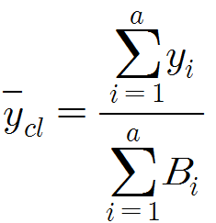
5 | 6 | 1,410 | 15,896
6 | 6 | 1,170 | 134,013
7 | 7 | 2,050 | 66,517
8 | 5 | 1,780 | 249,935
9 | 8 | 1,520 | 278,894
10 | 3 | 1,360 | 350,418
11 | 2 | 640 | 16,377
12 | 6 | 1,540 | 15
13 | 5 | 1,470 | 36,075
14 | 10 | 2,750 | 36,050
15 | 9 | 2,460 | 24,299
16 | 3 | 1,010 | 58,545
17 | 6 | 1,420 | 13,474
18 | 5 | 1,330 | 2,493
19 | 5 | 1,230 | 2,507
20 | 4 | 1,010 | 197
21 | 6 | 1,390 | 21,339
22 | 10 | 2,290 | 72,971
23 | 7 | 1,060 | 535,958
24 | 3 | 750 | 325
25 | 8 | 2,110 | 3,831
합계 | 153 | 39,170 | 2,209,668

